Estadísticas
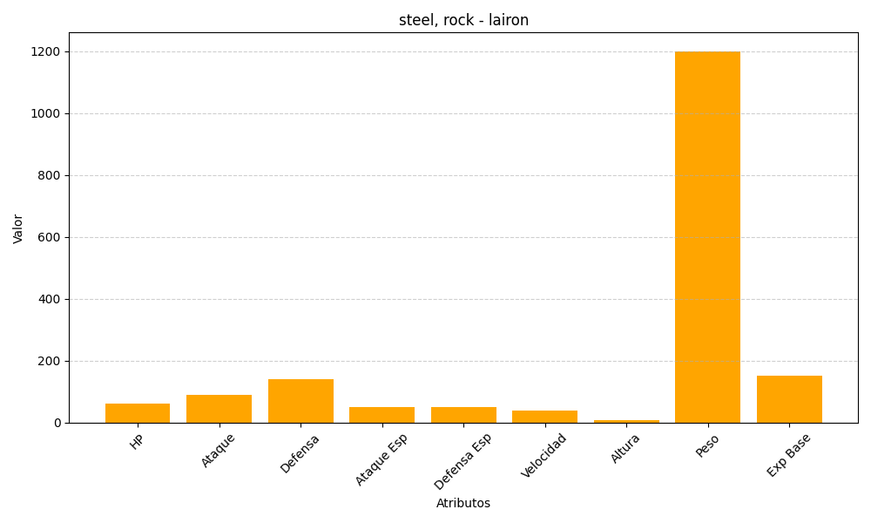
ID | Nombre | Tipo | HP | Ataque | Defensa | Ataque Especial | Defensa Especial | Velocidad | Altura | Peso | Experiencia Base
305 | lairon | steel, rock | 60 | 90 | 140 | 50 | 50 | 40 | 9 | 1200 | 151

